상품제안서
(H-054) 냉온텀블러500ml | 상품코드: F11363

 |  |  |  |  |  |  | 02-412-0044 | www.easy1.co.kr
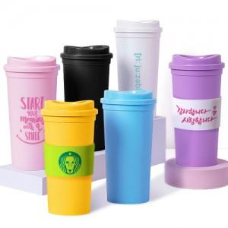

【상세/제작정보】 | 홀더는 별매 품목이로니 문의바랍니다.

【인쇄/포장옵션】 | 실크, 풀칼라 / 포장지포장

【공급단가】 | 수량 | 200~ | 500~ | 1,000~ | 3,000~ | 5,000~
*VAT별도 | 단가 | 1,620원 | 1,560원 | 1,500원 | 1,440원 | 1,400원

【상품 URL】 | https://dev.easy1.co.kr:443/src/goods_detail.php?gdno=11363

